Assunzioni&Istruzioni
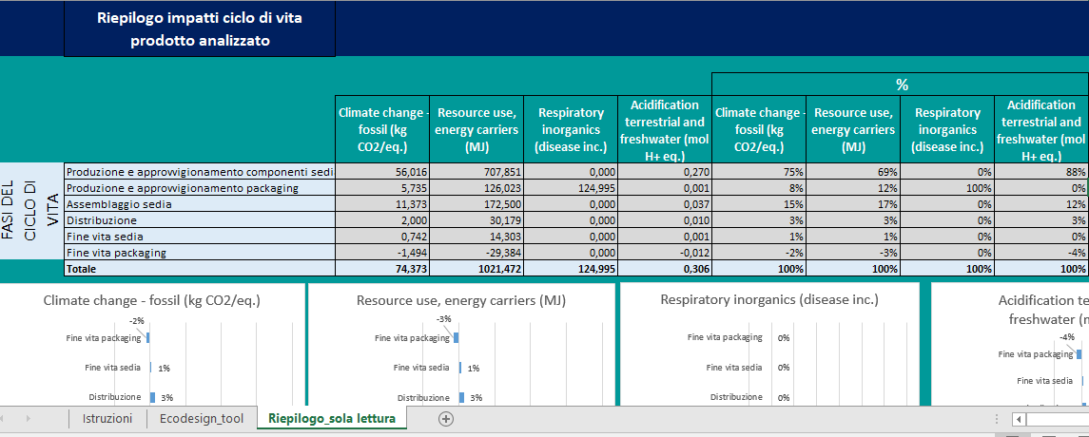
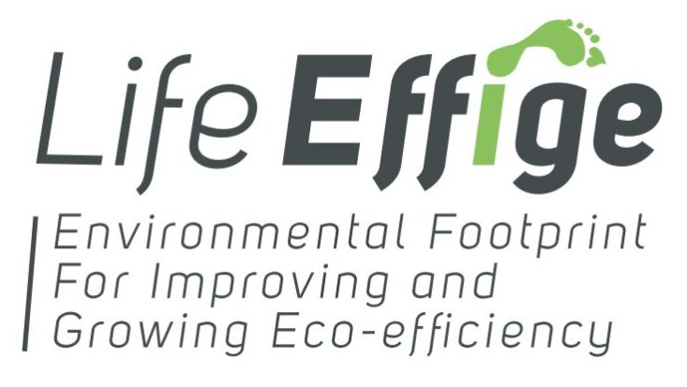 |  | Ecodesign tool
 |  | Seduta da ufficio
 |  | Assunzioni
 |  | L'impatto potenziale espresso dalla categoria "Climate Change" è riferito alle sole emissioni di CO2 equivalente di origine fossile.
 |  | Il metodo utilizzato per la determinazione degli impatti potenziali è l'Environmental Footprint Method, il più aggiornato disponibile per il calcolo della PEF e diverso da quello utilizzato per le fasi di screening e di supporting studies.
 |  | Il prodotto rappresentativo indicato come benchmark deriva dallo studio screening effettuato sulla seduta da ufficio ed è un prodotto virtuale risultante dalla media ponderata di 4 sedute da ufficio vendute sul mercato italiano.
 |  | Nella maggior parte dei materiali indicati nel menù a tendina è compreso un processo di lavorazione. L'impatto associato corrisponde quindi alla somma tra quello del solo materiale e quello della lavorazione.
 |  | Per il fine vita della seduta è stato assunto che i componenti in metallo (alluminio e acciaio) siano destinati a riciclo, tutto il resto a smaltimento.
 |  | Per il fine vita del packaging della seduta è stato assunto che sia destinato a riciclo.
 |  | Istruzioni

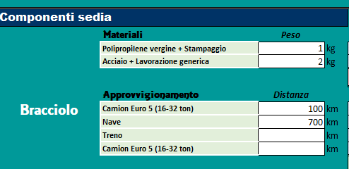
 |  |  |  | Scrivere quantità nelle celle bianche

 | Selezionare opzione dai menù a tendina

 |  |  | Le celle gialle sono autocompilanti. Non si possono modificare.

 | Qui si possono leggere i risultati. Le celle verdi/rosse evidenziano che quello specifico risultato d'impatto è minore/maggiore rispetto al benchmark

 | Nel foglio "Riepilogo_sola lettura" si può leggere il riepilogo dei risultati di impatto per il prodotto analizzato e vedere grafici inerenti la ripartizione degli impatti nel ciclo di vita e per componenti.

Riepilogo_sola lettura
 | Riepilogo impatti ciclo di vita prodotto analizzato

 |  |  |  |  |  | %
 |  | Climate change - fossil (kg CO2/eq.) | Resource use, energy carriers (MJ) | Respiratory inorganics (disease inc.) | Acidification terrestrial and freshwater (mol H+ eq.) | Climate change - fossil (kg CO2/eq.) | Resource use, energy carriers (MJ) | Respiratory inorganics (disease inc.) | Acidification terrestrial and freshwater (mol H+ eq.)
FASI DEL CICLO DI VITA | Produzione e approvvigionamento componenti sedia | 56.016 | 707.851 | 0.000 | 0.270 | 75% | 69% | 0% | 88%
 | Produzione e approvvigionamento packaging | 5.735 | 126.023 | 124.995 | 0.001 | 8% | 12% | 100% | 0%
 | Assemblaggio sedia | 11.373 | 172.500 | 0.000 | 0.037 | 15% | 17% | 0% | 12%
 | Distribuzione | 2.000 | 30.179 | 0.000 | 0.010 | 3% | 3% | 0% | 3%
 | Fine vita sedia | 0.742 | 14.303 | 0.000 | 0.001 | 1% | 1% | 0% | 0%
 | Fine vita packaging | -1.494 | -29.384 | 0.000 | -0.012 | -2% | -3% | 0% | -4%
 | Totale | 74.373 | 1021.472 | 124.995 | 0.306 | 100% | 100% | 100% | 100%

 | Riepilogo impatti produzione e approvviggionamento componenti sedia (per componente)

 |  |  |  |  |  | %
 |  | Climate change - fossil (kg CO2/eq.) | Resource use, energy carriers (MJ) | Respiratory inorganics (disease inc.) | Acidification terrestrial and freshwater (mol H+ eq.) | Climate change - fossil (kg CO2/eq.) | Resource use, energy carriers (MJ) | Respiratory inorganics (disease inc.) | Acidification terrestrial and freshwater (mol H+ eq.)
 | Braccioli | 13.240 | 183.177 | 0.000 | 0.063 | 24% | 26% | 28% | 23%
Produzione e approvvigionamento componenti sedia | Schienale | 5.308 | 51.310 | 0.000 | 0.027 | 9% | 7% | 14% | 10%
 | Rivestimento schienale | 6.835 | 110.170 | 0.000 | 0.030 | 12% | 16% | 7% | 11%
 | Sedile | 9.371 | 131.514 | 0.000 | 0.028 | 17% | 19% | 11% | 10%
 | Rivestimento sedile | 2.539 | 25.742 | 0.000 | 0.035 | 5% | 4% | 9% | 13%
 | Base | 2.889 | 35.713 | 0.000 | 0.013 | 5% | 5% | 3% | 5%
 | Ruote | 3.206 | 36.209 | 0.000 | 0.013 | 6% | 5% | 5% | 5%
 | Piedini | 3.206 | 36.209 | 0.000 | 0.013 | 6% | 5% | 5% | 5%
 | Alzata a gas | 1.690 | 23.493 | 0.000 | 0.006 | 3% | 3% | 3% | 2%
 | Meccanismo | 7.732 | 74.313 | 0.000 | 0.041 | 14% | 10% | 15% | 15%
 | Totale produzione e approvvigionamento componenti sedia | 56.016 | 707.851 | 0.000 | 0.270 | 100% | 100% | 100% | 100%

